Reporte de Formatos
TÍTULO |  |  | NOMBRE CORTO |  |  |  | DESCRIPCIÓN
Nombre con fotografía de los inspectores |  |  | ART91FRXLVIII |  |  |  | Nombre y fotografía de los Inspectores, Visitadores o Supervisores, por áreas
Tabla Campos
Ejercicio | Fecha de inicio del periodo que se informa | Fecha de término del periodo que se informa | Clave o nivel del puesto | Denominación del cargo | Fotografía | Nombre del servidor(a) público(a) | Primer apellido del servidor(a) público(a) | Segundo apellido del servidor(a) público(a) | ESTE CRITERIO APLICA A PARTIR DEL 01/07/2023 -> Sexo (catálogo) | Área de adscripción | Fecha de alta en el cargo | Domicilio oficial: Tipo de vialidad (catálogo) | Domicilio oficial: Nombre de vialidad | Domicilio oficial: Número Exterior | Domicilio oficial: Número interior | Domicilio oficial: Tipo de asentamiento (catálogo) | Domicilio oficial: Nombre del asentamiento | Domicilio oficial: Clave de la localidad | Domicilio oficial: Nombre de la localidad | Domicilio oficial: Clave del Municipio | Domicilio oficial: Nombre del municipio o delegación | Domicilio oficial: Clave de la entidad federativa | Domicilio oficial: Nombre de la entidad federativa (catálogo) | Domicilio oficial: Código postal | Número(s) de teléfono oficial | Extensión | Correo electrónico oficial, en su caso | Área(s) responsable(s) que genera(n), posee(n), publica(n) y actualizan la información | Fecha de actualización | Nota
2024 | 2024-07-01 | 2024-09-30 | 18 | Inspector | 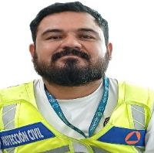 | Omar Alejandro | Barbosa | Soto | Hombre | Secretaría de Protección Civil, Prevención de Riesgos y Bomberos | 2023-09-01 | Avenida | Tecnológico | s/n | s/n | Fraccionamiento | Colonia | 1 | Playa Del Carmen | 8 | Solidaridad | 23 | Quintana Roo | 77725 | 9848773050 | 10182 | secretariadeproteccioncivil@gobiernodesolidaridad.gob.mx | Secretaría de Protección Civil, Prevención de Riesgos y Bomberos | 2024-09-30
2024 | 2024-07-01 | 2024-09-30 | 18 | Inspector | 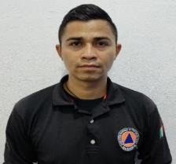 | Jesus Alberto | Pérez | Carrillo | Hombre | Secretaría de Protección Civil, Prevención de Riesgos y Bomberos | 2018-10-04 | Avenida | Tecnológico | s/n | s/n | Fraccionamiento | Colonia | 1 | Playa Del Carmen | 8 | Solidaridad | 23 | Quintana Roo | 77725 | 9848773050 | 10182 | secretariadeproteccioncivil@gobiernodesolidaridad.gob.mx | Secretaría de Protección Civil, Prevención de Riesgos y Bomberos | 2024-09-30
2024 | 2024-07-01 | 2024-09-30 | 18 | Inspector |  | Sergio Alan | Hernandez | Hernandez | Hombre | Secretaría de Protección Civil, Prevención de Riesgos y Bomberos | 2022-10-10 | Avenida | Tecnológico | s/n | s/n | Fraccionamiento | Colonia | 1 | Playa Del Carmen | 8 | Solidaridad | 23 | Quintana Roo | 77725 | 9848773050 | 10182 | secretariadeproteccioncivil@gobiernodesolidaridad.gob.mx | Secretaría de Protección Civil, Prevención de Riesgos y Bomberos | 2024-09-30
2024 | 2024-07-01 | 2024-09-30 | 18 | Inspector | 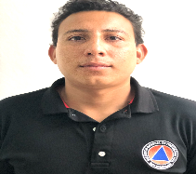 | Luis Francisco | Gutierrez | Santos | Hombre | Secretaría de Protección Civil, Prevención de Riesgos y Bomberos | 2019-02-17 | Avenida | Tecnológico | s/n | s/n | Fraccionamiento | Colonia | 1 | Playa Del Carmen | 8 | Solidaridad | 23 | Quintana Roo | 77725 | 9848773050 | 10182 | secretariadeproteccioncivil@gobiernodesolidaridad.gob.mx | Secretaría de Protección Civil, Prevención de Riesgos y Bomberos | 2024-09-30
2024 | 2024-07-01 | 2024-09-30 | 18 | Inspector | 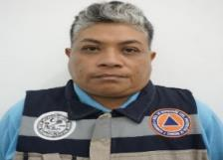 | Sara Rossana | Ake | Herrera | Mujer | Secretaría de Protección Civil, Prevención de Riesgos y Bomberos | 2022-01-03 | Avenida | Tecnológico | s/n | s/n | Fraccionamiento | Colonia | 1 | Playa Del Carmen | 8 | Solidaridad | 23 | Quintana Roo | 77725 | 9848773050 | 10182 | secretariadeproteccioncivil@gobiernodesolidaridad.gob.mx | Secretaría de Protección Civil, Prevención de Riesgos y Bomberos | 2024-09-30
2024 | 2024-07-01 | 2024-09-30 | 18 | Inspector | 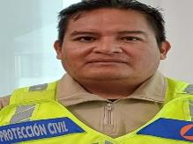 | Efren | Davila | Lara | Hombre | Secretaría de Protección Civil, Prevención de Riesgos y Bomberos | 2023-08-01 | Avenida | Tecnológico | s/n | s/n | Fraccionamiento | Colonia | 1 | Playa Del Carmen | 8 | Solidaridad | 23 | Quintana Roo | 77725 | 9848773050 | 10182 | secretariadeproteccioncivil@gobiernodesolidaridad.gob.mx | Secretaría de Protección Civil, Prevención de Riesgos y Bomberos | 2024-09-30
2024 | 2024-07-01 | 2024-09-30 | 18 | Inspector | 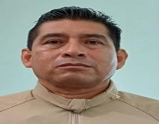 | Isaac | Contreras | Jimenez | Hombre |  | 2024-01-15 | Avenida | Tecnológico | s/n | s/n | Fraccionamiento | Colonia | 1 | Playa Del Carmen | 8 | Solidaridad | 23 | Quintana Roo | 77725 | 9848773050 | 10182 | secretariadeproteccioncivil@gobiernodesolidaridad.gob.mx | Secretaría de Protección Civil, Prevención de Riesgos y Bomberos | 2024-09-30
2024 | 2024-07-01 | 2024-09-30 | 18 | Inspector | 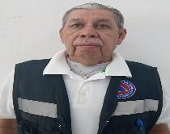 | Jose Luis | Garcia | Zamora | Hombre | Secretaría de Protección Civil, Prevención de Riesgos y Bomberos | 2022-03-24 | Avenida | Tecnológico | s/n | s/n | Fraccionamiento | Colonia | 1 | Playa Del Carmen | 8 | Solidaridad | 23 | Quintana Roo | 77725 | 9848773050 | 10182 | secretariadeproteccioncivil@gobiernodesolidaridad.gob.mx | Secretaría de Protección Civil, Prevención de Riesgos y Bomberos | 2024-09-30
2024 | 2024-07-01 | 2024-09-30 | 18 | Inspector | 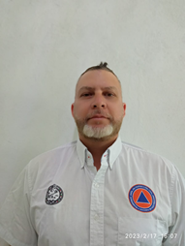 | Erick | Canel | Suarez | Hombre | Secretaría de Protección Civil, Prevención de Riesgos y Bomberos | 2015-08-01 | Avenida | Tecnológico | s/n | s/n | Fraccionamiento | Colonia | 1 | Playa Del Carmen | 8 | Solidaridad | 23 | Quintana Roo | 77725 | 9848773050 | 10182 | secretariadeproteccioncivil@gobiernodesolidaridad.gob.mx | Secretaría de Protección Civil, Prevención de Riesgos y Bomberos | 2024-09-30
2024 | 2024-07-01 | 2024-09-30 | 18 | Inspector | 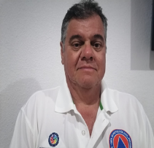 | Carlos Cesar | Jarquin | Martinez | Hombre | Secretaría de Protección Civil, Prevención de Riesgos y Bomberos | 2019-01-21 | Avenida | Tecnológico | s/n | s/n | Fraccionamiento | Colonia | 1 | Playa Del Carmen | 8 | Solidaridad | 23 | Quintana Roo | 77725 | 9848773050 | 10182 | secretariadeproteccioncivil@gobiernodesolidaridad.gob.mx | Secretaría de Protección Civil, Prevención de Riesgos y Bomberos | 2024-09-30
2024 | 2024-07-01 | 2024-09-30 | 1900-01-18 | Inspector |  | Salvador Abdiel | Reyes | Hernandez | Hombre | Secretaría de Protección Civil, Prevención de Riesgos y Bomberos | 45170 | Avenida | Tecnológico | s/n | s/n | Fraccionamiento | Colonia | 1 | Playa Del Carmen | 8 | Solidaridad | 23 | Quintana Roo | 77725 | 9848773050 | 10182 | secretariadeproteccioncivil@gobiernodesolidaridad.gob.mx | Secretaría de Protección Civil, Prevención de Riesgos y Bomberos | 2024-09-30
2024 | 2024-07-01 | 2024-09-30 | 1900-01-18 | Inspector |  | Jonathan | Ayala | Alcantara | Hombre | Secretaría de Protección Civil, Prevención de Riesgos y Bomberos | 45170 | Avenida | Tecnológico | s/n | s/n | Fraccionamiento | Colonia | 1 | Playa Del Carmen | 8 | Solidaridad | 23 | Quintana Roo | 77725 | 9848773050 | 10182 | secretariadeproteccioncivil@gobiernodesolidaridad.gob.mx | Secretaría de Protección Civil, Prevención de Riesgos y Bomberos | 2024-09-30
2024 | 2024-07-01 | 2024-09-30 | 1900-01-18 | Inspector | 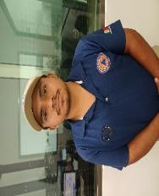 | Leonardo | Hernandez | Gonzalez | Hombre | Secretaría de Protección Civil, Prevención de Riesgos y Bomberos | 44564 | Avenida | Tecnológico | s/n | s/n | Fraccionamiento | Colonia | 1 | Playa Del Carmen | 8 | Solidaridad | 23 | Quintana Roo | 77725 | 9848773050 | 10182 | secretariadeproteccioncivil@gobiernodesolidaridad.gob.mx | Secretaría de Protección Civil, Prevención de Riesgos y Bomberos | 2024-09-30
2024 | 2024-07-01 | 2024-09-30 | 1900-01-18 | Inspector |  | Carlos Antonio | Beauregard | Palacio | Hombre | Secretaría de Protección Civil, Prevención de Riesgos y Bomberos | 45413 | Avenida | Tecnológico | s/n | s/n | Fraccionamiento | Colonia | 1 | Playa Del Carmen | 8 | Solidaridad | 23 | Quintana Roo | 77725 | 9848773050 | 10182 | secretariadeproteccioncivil@gobiernodesolidaridad.gob.mx | Secretaría de Protección Civil, Prevención de Riesgos y Bomberos | 2024-09-30
2024 | 2024-07-01 | 2024-09-30 | 1900-01-18 | Inspector | 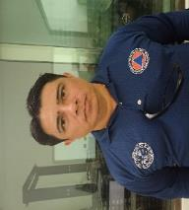 | Manuel Jesus | Vazquez | Tum | Hombre | Secretaría de Protección Civil, Prevención de Riesgos y Bomberos | 45427 | Avenida | Tecnológico | s/n | s/n | Fraccionamiento | Colonia | 1 | Playa Del Carmen | 8 | Solidaridad | 23 | Quintana Roo | 77725 | 9848773050 | 10182 | secretariadeproteccioncivil@gobiernodesolidaridad.gob.mx | Secretaría de Protección Civil, Prevención de Riesgos y Bomberos | 2024-09-30

